Джентра
РАБОЧИЙ ТЕХНИЧЕСКИЙ ОТЧЕТ |  |  |  |  | 2020.09 GN 011
 |  |  |  |  | 2020-09-07
Наименование предприятия |  |  |  | АС Жиззахсервис ШК
Ф.И.О. составившего отчет |  |  |  | Эргашев Шароф
Номер телефона с кодом города |  |  |  | 99890 515 69 94
Модель |  |  | Номер двигателя автомобиля |  | Пробег | Дата продажи
LACETTI |  |  | XWB5V312DLA554780 |  | 2512 | 2020-08-19
Обстоятельства при которых обнаружена проблема |  |  |  | Описание проблемы
 |  |  |  | Автомобил ут олган хамда харакат давомида коллектордан баланд довуш чиккаётганлиги аникланди
А. |  | Автомобиль стоял, двигатель не работал
В. | Автомобиль находился в движении: |  |  | Информация относительно проблемы (Приложить чертеж или фотграфию неисправности)
 |  | При торможении
 |  | При переходе от ускорения к накату
 |  | При переключение на задний ход |  | 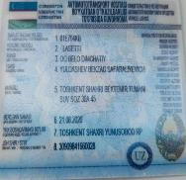 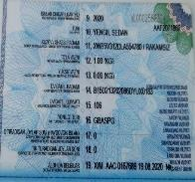
 |  | При повороте
 |  | При ускорении
 |  | При замедлении
 |  | При ______ оборотах в минут
 |  | При любой скорости
 |  | На неровной дороге
 |  | На _1 и 2_ передаче
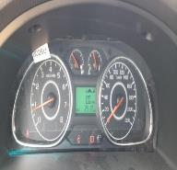
С. | При использовании:
 |  | Тормозов |  |  | 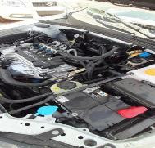
 |  | При повороте руля
 |  | При выключении сцепления
 |  | Обогревателя / кондиционера
 |  | При работе стеклоочистит / омывателя
 |  | При включении радио / CD проигрыват
 |  | Обогревателя заднего стекла
 |  | Прочее
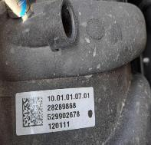
D. | При работе двигателя:
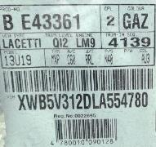
 |  | При запуске
 |  | При прогреве
 |  | На холотом ходу
 |  | При горячем двигателе
E. | Возникает:
 |  | При ускорении
 |  | При высоких оборотах двигателя
 |  | При большой скорости
 |  | При большой загрузке багажника
F. | Когда случается по времени: |  |  | Информация о проблемной детали
 |  | Всегда |  | Номер детали по каталогу: | 529902678
 |  | Иногда |  | Наименование детали: | Коллектор выпускное
 |  | После _____ км движения |  | Название поставщика:
 |  | После _____ минут езды |  | LOT № детали: | 28289868
Действия инженера по гарантии дилерского предприятия |  |  |  | Шу масала буйича амалий ёрдам беришингизни сураймиз

Ответственный Отдел по принятию мер и исследованию проблемы

 |  |  |  | (заполняется со стороны Отдела Гарантии качества ЗАО "GM Uzbekistan")

